Sheet1
Арт. | Наименование | фото изделия | фото упаковки | доп.информ. | материал | цена | цена, руб.
Р-605 | многоразовая непромокаемая пеленка для смены памперсов 50*70 | как фото внизу,только без подушки |  | Верх-100%хлопок(микрофибра),нижняя часть-спец.обработанная непромокаемая ткань.возможность стирки при 90 град. | махра | 4.5 | 267.75
Р-608 | многоразовая непромокаемая пеленка для смены памперсов 50*70 | как фото внизу,только без подушки |  |  | микрофибра | 5 | 297.5 | отправили образец
Р-606 | многоразовые непромокаемые пеленки для смены памперсов с подушкой 50*70 |  |  | Верх-100%хлопок(микрофибра),нижняя часть-спец.обработанная непромокаемая ткань.возможность стирки при 90 град. | махра | 5 | 297.5 | отправили образец
Р-607 | многоразовая непромокаемая пеленка для смены памперсов с подушкой 50*70 | 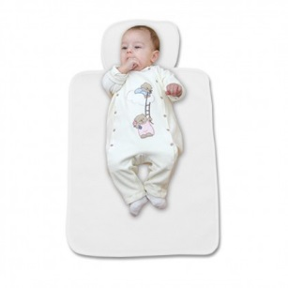 |  |  | микрофибра | 5.5 | 327.25
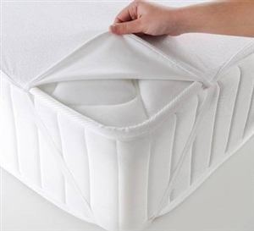
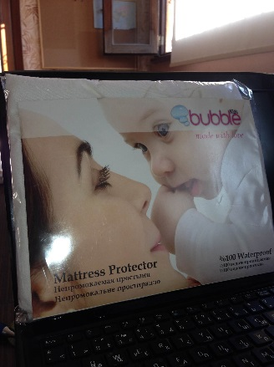
Р-609-1 | Непромокаемая простынь 60*120 |  |  | Верх-100%хлопок(микрофибра),нижняя часть-спец.обработанная непромокаемая ткань.возможность стирки при 90 град. | махра | 7.25 | 431.375
Р-609-2 | Непромокаемая простынь 60*120 |  |  |  | микрофибра | 8.25 | 490.875 | отправили образец
Р-610-1 | Непромокаемая простынь 70*130 |  |  |  | махра | 7.5 | 446.25
Р-610-2 | Непромокаемая простынь 70*130 |  |  |  | микрофибра | 8.5 | 505.75
 | наматрасник с синтепоном (антиаллергенный,непромокаемый,дышащий и впитывающий) 60*120 и 70*130 | 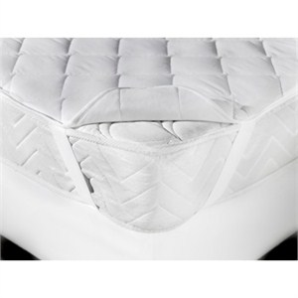 |  | Верх-100%хлопок(микрофибра),внутренняя часть-синтеп.наполнитель,нижняя часть-спец.обработанная непромокаемая ткань.возможность стирки при 90 град. | махра | 8.25 | 490.875
 |  |  |  |  | микрофибра | 9.25 | 550.375

